상품제안서
2단 체크실버 | 상품코드: F08844

 |  |  |  |  |  | 02-412-0044 | www.easy1.co.kr
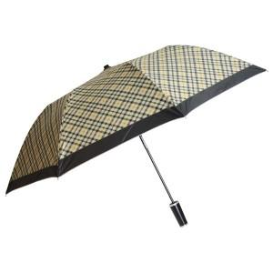 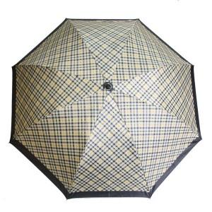

【상세/제작정보】 | * 상품 배송시 색상은 섞어서 배송됩니다. * 손잡이인쇄 기본수량 100개이하일경우 10000원, 추가되며 100개이상일경우 1도(단색)인쇄 무료입니다. 원 단인쇄 기본수량 100개이하일경우 30000원, 100개이상일경우 개당300원입니다.

【인쇄/포장옵션】 | 실크 / 포장지포장

【공급단가】 | 수량 | 100~ | 300~ | 1,000~ | 2,000~
*VAT별도 | 단가 | 4,050원 | 3,900원 | 3,750원 | 3,600원

【상품 URL】 | https://dev.easy1.co.kr:443/src/goods_detail.php?gdno=8844

